Caratula Resumen
 | FORMATOS ENTREGADOS PARA DAR CUMPLIMIENTO AL ARTICULO 73 DE "LA LEY GENERAL DE CONTABILIDAD GUBERNAMENTAL"

Entidad Federativa : |  |  | SAN LUIS
Fondo : |  |  | Fondo de Aportaciones para la Educación Tecnológica y de Adultos/Colegio Nacional de Educación Profesional Técnica (FAETA/CONALEP)
Periodo : |  |  | 2do. Trimestre 2017

 |  |  |  | TOTAL REGISTROS |  | Num. de Paginas | TOTAL PERSONAS | TOTAL PLAZAS | Total Pto. Federal | Total Ppto. Otras Fuentes

1 | A Y II D3 | Personal Comisionado |  | 1 |  | 1 | 1 | 1 | 26,411.19 | 26,411.19
2 | A Y II D4 | Personal con Licencia |  | 0 |  | 1 | 0 | 0 | 0 | 0
3 | B) | Registro Federal de Contribuyentes de Trabajadores con Pagos Retroactivos con un Periodo Mayor a 45 días |  | 0 |  | 1 | 0 | 0 | 0 | 0
4 | II B) Y 1 | Plaza / Función |  | 452 | 7 | 7 | 452 | 452 | 10,987,996.40 | 10,987,996.40
5 | II C y 1_ | Personal Federalizado por Registro Federal de Contribuyentes |  | 452 |  | 8 | 452 | 452 | 5,464,497.51 | 5,523,498.89
6 | II D) 2 | Movimientos de Plazas |  | 0 |  | 1 | 0 | 0 | 0 | 0
7 | II D) 4 | Trabajadores Jubilados en el Periodo |  | 0 |  | 1 | 0 | 0 | 0 | 0
8 | II D) 4 A | Trabajadores que Tramitaron Licencia Prejubilatoria en el Periodo |  | 0 |  | 1 | 0 | 0 | 0 | 0
9 | II D) 6 | Trabajadores Contratados por Honorarios en el Periodo |  | 289 |  | 5 | 289 | 289 | 5,523,498.89 | 5,523,498.89
10 | II D) 7 1 | Analítico de Categorías / Plazas Autorizadas con su Tabulador |  | 33 |  | 1 | 0 | 33 | 0 | 0
11 | II D) 7 2 | Catálogo de Categorías y Tabuladores |  | 33 |  | 1 | 0 | 33 | 0 | 0
12 | II D) 7 3 | Catálogo de Percepciones y Deducciones |  | 103 |  | 2 | 0 | 103 | 0 | 0
13 | E) | Trabajadores que Cobran con RFC / CURP con Formato Incorrecto |  | 0 |  | 1 | 0 | 0 | 0 | 0
14 | F) 1 | Trabajadores con Doble Asignación Salarial en Municipios no Colindantes Geográficamente |  | 0 |  | 1 | 0 | 0 | 0 | 0
15 | F) 2 | Trabajadores Ocupando Plazas que Superan el Número de Horas de Compatibilidad Autorizadas |  | 0 |  | 1 | 0 | 0 | 0 | 0
16 | G) | Trabajadores Cuyo Salario Básico Supere los Ingresos Promedio de un Docente en la Categoría más Alta del Tabulador Salarial Correspondiente a Cada Entidad |  | 0 |  | 1 | 0 | 0 | 0 | 0
17 | H) | Movimientos de Personal por Centro de Trabajo |  | 0 |  | 1 | 0 | 0 | 0 | 0

 | C.P. Saul Torres Alvarado
 | Nombre del Responsable
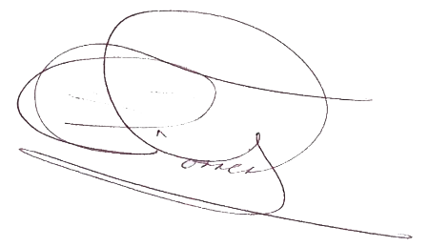
 | Subdirector de Administración
 | Cargo

 | Firma

 | 2017-07-12
 | Fecha

